ＪＢ
・ボタン位置変更(Thay đổi vị trí button)
・ボタンを小さく変更(Làm nhỏ button)

KeyWord
検索条件を追加
Bổ sung điều kiện tìm kiếm

ＳＥＡＲＣＨ
ボタンＴＥＸＴを変更
Thay đổi text button

More Conditions >>
http://www.job-board.info/find-new-job/ にリンク
Đường link
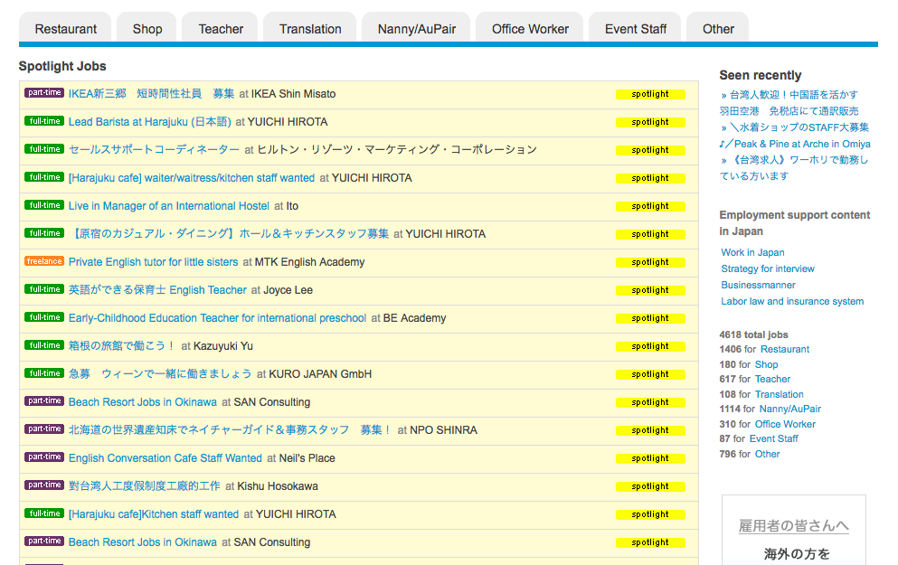

・「ＦＩＮＤ」ボタンを大きく(Làm to button 「ＦＩＮＤ」)
・「ＰＯＳＴ」ボタンを小さく(Làm nhỏ button 「ＰＯＳＴ」)


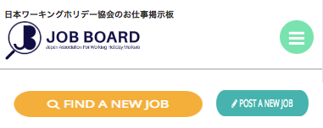

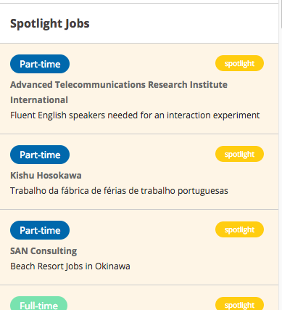

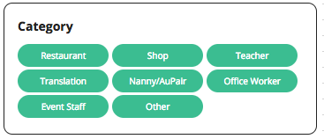

入力フィールドの表示幅を広く
Kéo dài cho field

ボタンを大きく
Làm to button

More Conditions >>
http://www.job-board.info/find-new-job/ にリンク
Đường link

